Octavos
Octavos de Final |  |  | Cuartos de Final
 | T | P
Uruguay | 0 | 4

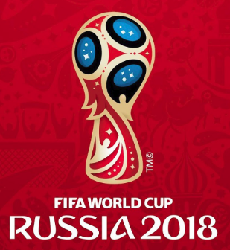
2018-06-30 |  |  | Uruguay
14:00:00
Portugal | 0 | 3

Francia | 0

2018-06-30 |  |  | Argentina
10:00:00
Argentina | 1

Brasil | 3



2018-07-02 |  |  | Brasil
10:00:00
México | 1

Bélgica | 3

2018-07-02 |  |  | Bélgica
14:00:00
Japón | 1

España | 2


2018-07-01 |  |  | España
10:00:00
Rusia | 0

Croacia | 3

2018-07-01 |  |  | Croacia
14:00:00
Dinamarca | 1

Suecia | 0 | 4

2018-07-03 |  |  | Suecia
10:00:00
Suiza | 0 | 3

Colombia | 0

2018-07-03 |  |  | Inglaterra
14:00:00
Inglaterra | 2

